Hoja2
FORMATO DE INVENTARIO TÉCNICO FUNCIONAL PARA EQUIPOS INDUSTRIALES HOSPITAL UNIVERSITARIO DEL VALLE “EVARISTO GARCÍA”
1. IDENTIFICACIÓN DEL EQUIPO
1.1 Nombre del equipo: |  |  |  | VEHICULO DE TRANSPORTE |  |  |  |  |  |  |  |  |  |  |  |  |  |  |  |  |  |  |  |  |  |  |  |  |  |  |  | 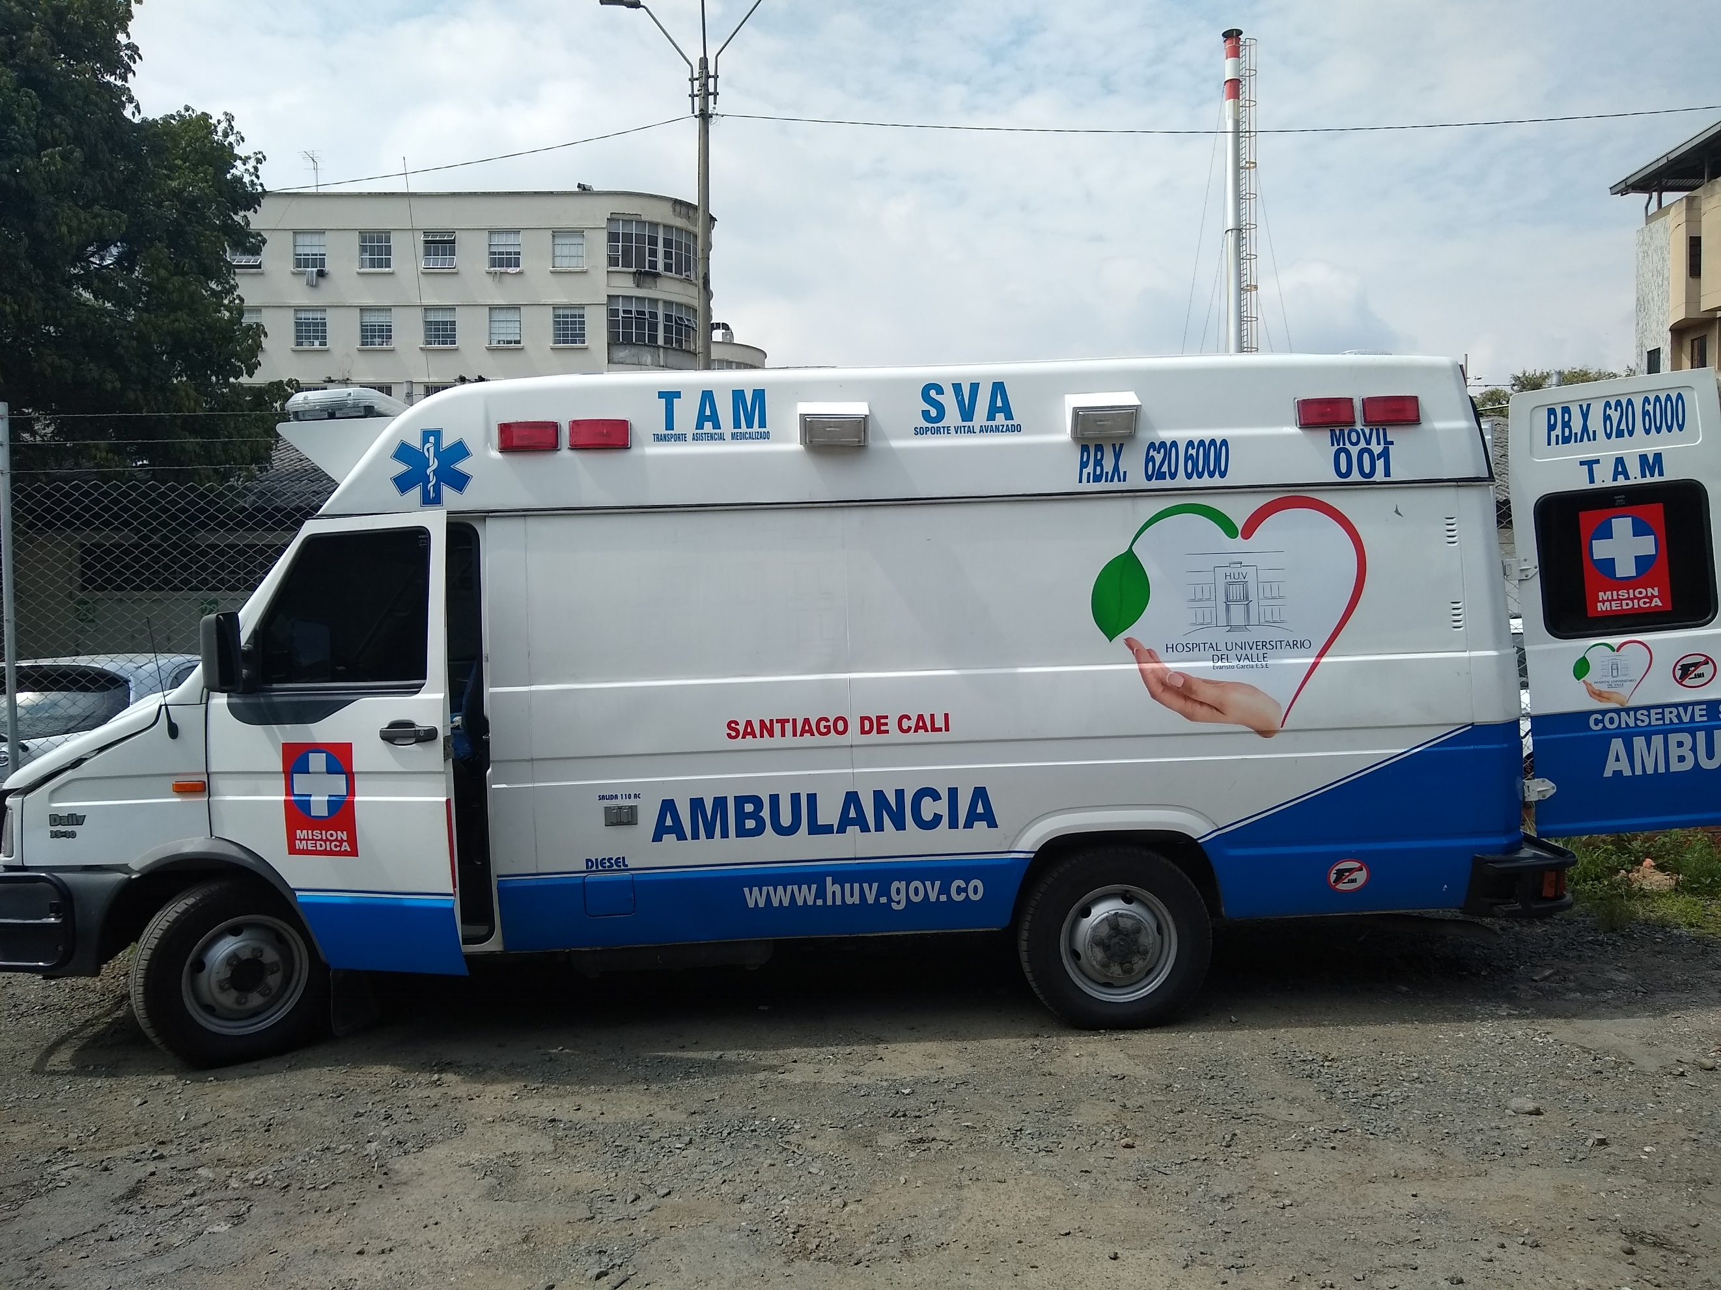
1.2 Serie:
1.3 INV/Activo |  |  | Antiguo: |  |  |  | X |  |  |  |  |  |  |  |  |  |  |  | Nuevo:
1.4 Marca: |  | IVECO
1.5 Inventario: |  | ONK063
1.6 Modelo: |  | 2008-DAILY 3510 MT
1.7 Servicio: |  | BANCO DE SANGRE
1.8 Piso: |  |  |  |  |  |  |  |  |  |  |  |  | 1.9 Centro de costo:
1.10 Equipo: |  | MOVIL |  |  |  |  |  |  |  |  |  |  | 1.11 País de origen:
2. REGISTRO HISTORICO
2.1 Forma de adquisición: |  |  |  |  |  |  |  |  |  |  |  |  |  |  | DONACIÓN |  |  |  |  |  |  |  | COMODATO
Activo comodato:
2.2 Fecha de adquisición: |  |  |  |  |  |  |  | DD |  |  |  |  |  | MM |  |  |  | AA |  |  |  | 2.3 Fecha acta de recibo: |  |  |  |  |  |  |  |  |  |  |  |  |  |  |  |  |  |  | DD |  |  | MM |  | AA
2.4 Fecha de instalación: |  |  |  |  |  |  |  | DD |  |  |  |  |  | MM |  |  |  | AA |  |  |  | 2.5 Fecha de inicio de operación: |  |  |  |  |  |  |  |  |  |  |  |  |  |  |  |  |  |  | DD |  |  | MM |  | AA
2.6 Fecha ven. garantía: |  |  |  |  |  |  |  | DD |  |  |  |  |  | MM |  |  |  | AA |  |  |  | 2.7 Fecha de fabricación: |  |  |  |  |  |  |  |  |  |  |  |  |  |  |  |  |  |  | DD |  |  | MM |  | AA
2.8 Costo: |  |  |  |  |  |  |  |  |  |  |  |  |  |  |  |  |  |  |  |  |  |  |  |  |  |  |  |  |  |  |  |  |  |  | 2.9 Vida útil:
PROVEEDOR: |  |  |  |  |  |  |  |  |  |  |  |  |  |  |  |  |  |  |  |  |  |  | TEL: |  |  |  |  |  |  |  |  |  |  |  |  |  | EMAIL:
REPRESENTANTE: |  |  |  |  |  |  |  |  |  |  |  |  |  |  |  |  |  |  |  |  |  |  | TEL: |  |  |  |  |  |  |  |  |  |  |  |  |  | EMAIL:
FABRICANTE: |  |  |  |  |  |  |  |  |  |  |  |  |  |  |  |  |  |  |  |  |  |  | TEL: |  |  |  |  |  |  |  |  |  |  |  |  |  | EMAIL:
3. REGISTRO TÉCNICO DE INSTALACIÓN Y FUNCIONAMIENTO
3.1 Fuente de alimentación: |  |  |  |  |  |  |  |  | ELECTRICIDAD |  |  |  |  |  |  |  |  |  |  | GAS |  |  |  | AGUA |  |  |  |  |  | SOLAR |  |  | OTRO: GASOLINA-HIDROCARBUROS
3.2 Tecno. Predominante: |  |  |  |  |  |  |  |  | ELÉCTRICO |  |  |  |  |  |  |  |  | MECÁNICO X |  |  |  |  |  |  |  |  |  | ELECTRÓNICO |  |  |  |  |  | HIDRÁULICO |  |  |  |  |  | OTRO:
3.3 Rango de tensión [V] |  |  |  |  | - |  |  |  |  |  |  |  |  |  |  |  |  |  |  |  |  |  |  |  | 3.4 Rango de corriente [A] |  |  |  |  |  |  |  |  |  |  |  |  | -
3.5 Rango de potencia [W] |  |  |  |  | - |  |  |  |  |  |  |  |  |  |  |  |  |  |  |  |  |  |  |  | 3.6 Rango de frecuencia [Hz] |  |  |  |  |  |  |  |  |  |  |  |  | -
3.8 Rango de presión [Pa] |  |  |  |  | - |  |  |  |  |  |  |  |  |  |  |  |  |  |  |  |  |  |  |  | 3.9 Rango de velocidad [m/s] |  |  |  |  |  |  |  |  |  |  |  |  | -
3.10 Rango de temperatura [°C] |  |  |  |  |  |  |  |  |  | - |  |  |  |  |  |  |  |  |  |  |  |  |  |  | 3.11 Rango de humedad % |  |  |  |  |  |  |  |  |  |  |  |  | -
3.12 OTROS:
Evaluacion de desempeño: |  |  |  |  |  |  |  |  |  | SI |  |  | NO |  |  | Calibración: |  |  |  |  |  |  |  |  |  |  | SI |  |  |  | NO | Periodicidad: |  |  |  |  |  | UNA VEZ AL AÑO
Frecuencia de mantenimiento: |  |  |  |  |  |  |  |  |  | 3 meses X |  |  |  |  |  |  |  |  |  | 4 meses |  |  |  |  |  | 6 meses |  |  |  |  |  |  | 12 meses |  |  |  |  |  | Garantia |  |  |  |  | Comodato
4. REGISTRO DE APOYO TÉCNICO
MANUALES: |  | OPERACIÓN |  |  |  | MTTO |  |  |  |  | PARTES |  |  |  |  |  | DESPIECE |  |  |  |  |  |  | PLANOS: |  |  |  |  |  |  | ELÉCTRICO |  |  |  |  | ELECTRÓNICO |  |  |  |  |  | NEUMÁTICO |  |  | MECÁNICO
CLASIFICACIÓN BIOMÉDICA: |  |  |  |  |  |  |  |  | DIAGNÓSTICO |  |  |  |  |  |  | PREVENCIÓN |  |  |  |  |  |  |  |  |  |  |  |  | REHABILITACIÓN |  |  |  |  |  |  | CLASIFICACION DE ACUERDO AL RIESGO: |  |  |  |  |  |  |  |  | I |  | IIA
 |  |  |  |  |  |  |  |  | ANÁLISIS DE LAB |  |  |  |  |  |  |  |  |  |  |  | TTO Y MTTO DE LA VIDA |  |  |  |  |  |  |  |  |  |  |  |  |  |  |  |  |  |  |  |  |  |  |  | IIB |  | III
5. COMPONENTES
No | NOMBRE |  |  |  |  |  |  |  |  |  |  | MARCA |  |  |  |  |  |  |  |  |  |  |  |  |  |  | MODELO |  |  |  |  |  |  |  |  | SERIE |  |  |  |  |  |  | CONSUMIBLES

Código: REG-TEC-009 |  |  |  |  |  |  |  |  |  |  |  |  |  |  |  |  |  |  |  |  |  |  |  |  |  |  |  |  |  |  |  |  |  |  |  |  |  |  |  |  |  |  |  | Versión: 0

Hoja1
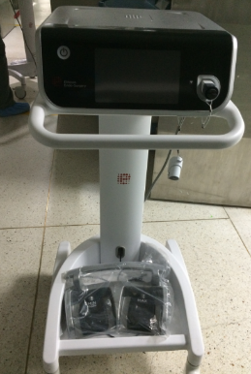
FORMATO DE INVENTARIO TÉCNICO FUNCIONAL PARA EQUIPOS BIOMÉDICOS HOSPITAL UNIVERSITARIO DEL VALLE “EVARISTO GARCÍA”
1. IDENTIFICACIÓN DEL EQUIPO
1.1 Nombre del equipo: |  |  |  |  |  | ARMONICO
1.2 Serie: |  |  |  | 1111317828
1.3 INV/Activo |  |  |  | Antiguo: |  |  |  |  |  | 475113 |  |  |  |  |  |  |  |  |  |  |  | Nuevo: |  |  |  |  |  |  | No tiene
1.4 Marca: |  | ETHICON
1.5 Modelo: |  | No tiene
1.6 Servicio: |  | Sala de operaciones
1.7 Piso: |  | 4° |  |  |  |  |  |  |  |  |  |  |  |  |  | 1.8 Centro de costo:
1.9 Equipo: |  | MOVIL |  |  | FIJO |  |  |  |  |  |  |  |  |  |  | 1.10 País de origen:
2. REGISTRO HISTORICO
2.1 Forma de adquisición: |  |  |  |  |  |  |  |  | COMPRA |  |  |  |  |  |  |  |  | DONACIÓN |  |  |  |  |  |  |  | COMODATO
Activo comodato: |  |  |  |  |  |  |  |  | 5669
2.2 Fecha de adquisición: |  |  |  |  |  |  |  |  |  |  | DD |  |  |  |  |  | MM |  |  |  | AA |  |  |  | 2.3 Fecha acta de recibo: |  |  |  |  |  |  |  |  |  |  |  |  |  |  |  |  | DD |  |  | MM |  | AA
2.4 Fecha de instalación: |  |  |  |  |  |  |  |  |  |  | DD |  |  |  |  |  | MM |  |  |  | AA |  |  |  | 2.5 Fecha de inicio de operación: |  |  |  |  |  |  |  |  |  |  |  |  |  |  |  |  | DD |  |  | MM |  | AA
2.6 Fecha ven. garantía: |  |  |  |  |  |  |  |  |  |  | DD |  |  |  |  |  | MM |  |  |  | AA |  |  |  | 2.7 Fecha de fabricación: |  |  |  |  |  |  |  |  |  |  |  |  |  |  |  |  | DD |  |  | MM |  | AA
2.8 Costo: |  |  | ($ colombianos) |  |  |  |  |  |  |  |  |  |  |  |  |  |  |  |  |  |  |  |  |  |  |  |  |  |  |  |  |  |  |  |  |  | 2.9 Vida útil: |  |  |  |  | (Años)
PROVEEDOR: |  |  |  |  |  |  |  |  |  |  |  |  |  |  |  |  |  |  |  |  |  |  |  |  |  | TEL: |  |  |  |  |  |  |  |  |  |  |  |  | EMAIL:
REPRESENTANTE: |  |  |  |  |  |  |  |  |  |  |  |  |  |  |  |  |  |  |  |  |  |  |  |  |  | TEL: |  |  |  |  |  |  |  |  |  |  |  |  | EMAIL:
FABRICANTE: |  |  |  |  |  |  |  |  |  |  |  |  |  |  |  |  |  |  |  |  |  |  |  |  |  | TEL: |  |  |  |  |  |  |  |  |  |  |  |  | EMAIL:
3. REGISTRO TÉCNICO DE INSTALACIÓN Y FUNCIONAMIENTO
3.1 Fuente de alimentación: |  |  |  |  |  |  |  |  |  |  |  | ELECTRICIDAD |  |  |  |  |  |  |  |  |  |  | GAS |  |  |  | AGUA |  |  |  |  |  | SOLAR |  | OTRO:
3.2 Tecno. Predominante: |  |  |  |  |  |  |  |  |  |  |  | ELÉCTRICO |  |  |  |  |  |  |  |  | MECÁNICO |  |  |  |  |  |  |  |  |  | ELECTRÓNICO |  |  |  |  | HIDRÁULICO |  |  |  |  | OTRO:
3.3 Rango de tensión [V] |  |  |  |  |  |  | 100-240V |  |  |  |  |  |  |  |  |  |  |  |  |  |  |  |  |  |  |  |  | 3.4 Rango de corriente [A]
3.5 Rango de potencia [W] |  |  |  |  |  |  |  |  |  |  |  |  |  |  |  |  |  |  |  |  |  |  |  |  |  |  |  | 3.6 Rango de frecuencia [Hz] |  |  |  |  |  |  |  |  |  |  |  | 50/60HZ
3.8 Rango de presión [Pa] |  |  |  |  |  |  |  |  |  |  |  |  |  |  |  |  |  |  |  |  |  |  |  |  |  |  |  | 3.9 Rango de velocidad [m/s]
3.10 Rango de temperatura [°C] |  |  |  |  |  |  |  |  |  |  |  |  |  |  |  |  |  |  |  |  |  |  |  |  |  |  |  | 3.11 Rango de humedad %
3.12 OTROS:
4. REGISTRO DE APOYO TÉCNICO
MANUALES: |  | OPERACIÓN |  |  |  |  |  | MTTO |  |  |  |  |  | PARTES |  |  |  |  |  | DESPIECE |  |  |  |  |  |  | PLANOS: |  |  |  |  |  |  | ELÉCTRICO |  |  |  | ELECTRÓNICO |  |  |  |  | NEUMÁTICO |  |  | MECÁNICO
CLASIFICACIÓN BIOMÉDICA: |  |  |  |  |  |  |  |  |  |  |  | DIAGNÓST |  |  |  |  |  |  | PREVENCIÓN |  |  |  |  |  |  |  |  |  |  |  |  | REHABILITACIÓN |  |  |  |  |  | CLASIFICACION DE ACUERDO AL RIESGO: |  |  |  |  |  |  |  | I |  | IIA
 |  |  |  |  |  |  |  |  |  |  |  |  | ANÁLISIS DE LAB |  |  |  |  |  |  |  |  |  |  | TTO Y MTTO DE LA VIDA |  |  |  |  |  |  |  |  |  |  |  |  |  |  |  |  |  |  |  |  |  | IIB |  | III
5. COMPONENTES
No | NOMBRE |  |  |  |  |  |  |  |  |  |  |  |  |  | MARCA |  |  |  |  |  |  |  |  |  |  |  |  |  |  | MODELO |  |  |  |  |  |  |  | SERIE |  |  |  |  |  | CONSUMIBLES

